Sheet1
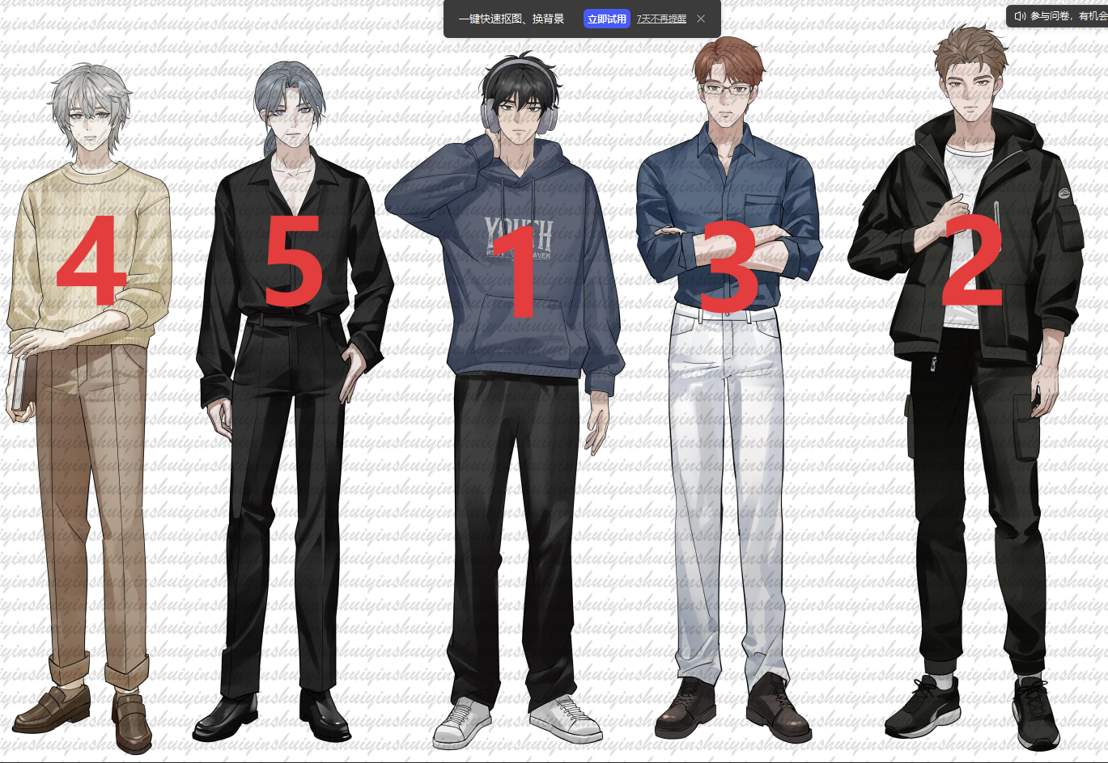
角色设定 | 试音文本一 | 语气 | 试音文本二 | 语气 | 试音文本三 | 语气 | 角色立绘（清明之后补充）
1.角色分析：22岁，男，在校大学生，兼职陪玩。性格坚韧、情绪稳定，有着超出年龄的成熟和克制力。他的“完美服务”是一种自我保护的外壳，偶尔泄露的真实情绪才是关键。 | “谢谢老板的打赏，不过您出手这么大方，倒让我觉得……刚才的服务还不够周到，受之有愧了。” | 先是一声极轻的笑（带着一点意外和窘迫），然后说出这句话。声音里带着一丝不易察觉的困惑 | “其实……这段时间我一直在想，网络那端那个冷静又清醒的你，在现实中到底是个什么样的人。” | 语速放得很慢，声音带着一种孤注一掷的试探与忐忑，像是在斟酌每一个字的分量。 | “老板，你那边的背景音……你在医院？” | 先有短暂的沉默（约三四秒，他在辨认声音），然后说出这句话。语速比平时慢了半拍，尾音泄露出一丝不易察觉的紧绷和担心。

2.角色分析： 26岁，男，海关职业，性格严谨、正派，声音低沉醇厚，措辞严密，带着职业性的审视与戒备。 | “在这栋公寓里，不，哪怕是我们的亲戚，几乎所有人都会把我和他弄混。” | 语气低沉，带着一丝无奈和苦涩。“不”字后的停顿体现了情绪的翻涌，后半句语速稍快 | “但我最近偶尔会设想……如果我的系统里，真的闯入了一个完全不按常理出牌的变量呢？” | “完全不按常理出牌的变量”要说得既无奈又认真，像在陈述一个让困惑但又无法否认的事实。 | “我不需要你改变现有的任何节奏，我只想申请一个特权。” | 两句话之间可以有极短的停顿，像是他在斟酌措辞。整体语气坦诚、克制，带着一丝小心翼翼的期待

3.角色分析：26岁，男，工程师，气质更偏向理性、冷静。说话语速不疾不徐，几乎没有情感起伏，习惯用数据和逻辑说话，坦荡真诚，不擅长（或不屑于）社交辞令。 | “如果这依然让你感到负担，你也可以把它看作是一场建立在数据重合概率上的，邻里互助。” | 语气认真且一本正经 | “这让我对现有的模型产生了怀疑。我很好奇，在社会学视角下，你是如何定义这种不可测变量的？” | 理性、诚恳，带着一丝面对未知时的谦逊和好奇。 | “我不要那种端平的、理智的、被量化过的关注。我要你打破平衡……只偏向我一个人，可以吗？” | 语气里有压抑后的释放，有孤注一掷的勇气，也有害怕被拒绝的忐忑。

4.角色分析：27岁，男，知名作家，外表温和无害，内心细腻且深情，带着一丝小心翼翼的试探和长久等待后的宿命感。声音应是清润、沉稳的男中音，语速偏慢，气息控制精细。 | “或许是见过太多女性的隐忍和不易，也或许是那时被人帮过的瞬间，让我总想着把那些没说出口的情绪，用文字写出来。” | 回归平静，但语气坚定，点明写作的初心。 | “兴许是差些缘分，等我打听到你的时候，你已经在外地读书了。还好……你又回到了这里。” | 语气中带着遗憾和庆幸，最后的“还好”是长舒一口气的感觉。 | “书评里曾说，‘叙闻’擅长写宿命的重逢。但他们不知道，为了这场重逢，我用了多少日夜精打细算、步步为营。” | “精打细算、步步为营”这八个字要带出一丝终于坦白、不再掩饰的深沉和占有欲。

5.角色分析：23岁，男，酒吧陪酒人员，他的声音带着刻意的慵懒，但骨子里是对自我命运的无力感。前期期是本能地戒备、试探，玩世不恭；后期洗心革面。 | “赶走了我的大金主……姐姐是在欲擒故纵吗？还是说，你看上了我，想用这种方式让我报答你？” | 语速放慢，声音压得更低，带着暧昧的压迫感。“欲擒故纵”“报答”这些词要说得讽刺意味十足，整体语气玩味中带着狠劲，但眼底藏着脆弱和试探。 | “我知道了你的名字，也拿到了你的号码。我本来只是想……看看你这样的人，是不是也有什么见不得人的地方。” | 语气里有强撑的硬气，有被推翻预期的困惑，还有一丝不想被看穿的慌乱。 | “我告诉他们，我把酒吧的工作辞了。现在在一家广告公司做兼职，晚上在准备考研。我告诉他们，我在试着往前走。” | 语气里有骄傲，有不安，有期待，还有一丝“请不要笑话我”的脆弱。

6.角色分析：女主闺蜜，25岁，性格直爽、热心、行动力强。声音清脆，语速较快，充满活力。 | “我已经打 120 了，救护车马上从市中心医院过来。” | 清脆，果断，在混乱的场合中显得非常镇定和靠谱。 | “我去……宝宝，你从哪找的？！这低音炮，这温柔的语气，也太有情绪价值了吧！” | 声音从耳机里炸出来，带着发现新大陆的兴奋和震惊。“我去”要说得短促有力，整句话语速较快，尾音上扬，充满惊喜。 | “因为我们是女人，因为我们有力量。” | 经历了无数个深夜、无数次的自我怀疑之后，终于对自己说出的话。

可自行选择想要试音的角色，试音文本三选二即可，提交试音时麻烦再发一次报价，感谢您的参与

